Schweiz
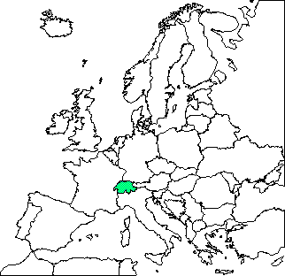
S c h w e i z

Offizielle Bezeichnung: | Schweizerische Eidgenossenschaft
Internationales Kennzeichen: | CH
Kontinent: | Europa
Fläche: | 41,290 qkm
Geografische Lage: | 6º O - 11º O / 46º N - 48º N
Hauptstadt: | Bern
Höchste Erhebung: | Monte Rosa (Dufourspitze) | 4,638 m
Nationalfeiertag/e: | 1. August (Tag des Ewigen Paktes von 1291)
Amtssprache/n: | Deutsch, Französisch und Italienisch
Zeitverschiebung gegenüber MEZ: | 0
Einwohnerzahl: | 7,300,000
Bevölkerungsdichte pro qkm: | 177
Jährliches Bevölkerungswachstum: | 0.7 %
Lebenserwartung Frauen: | 81 Jahre
Lebenserwartung Männer: | 75 Jahre
Analphabeten: | 1.0 %
Größte Stadt: | Zürich | 400,000 Einwohner
Landeswährung: | 1 Schweizer Franken (sfr) = 100 Rappen
Jahreseinkommen je Einwohner in US-Dollar: | 41,000 $
Wichtigste Importgüter: | Maschinen, Fahrzeuge, Chemikalien, Edelmetalle
Wichtigste Exportgüter: | Schmuck, Maschinen, chemische Erzeugnisse

